상품제안서
나는젤리C 제주 ABC젤리 스틱 10개입 | 상품코드: S42356

 |  |  |  |  |  |  | 02-713-8555 | www.synergygift.co.kr
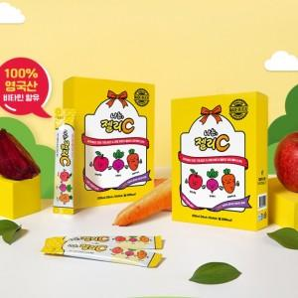

【상세/제작정보】

【인쇄/포장옵션】 | 스티커 / 포장불가능

【공급단가】 | 수량 | 100~ | 300~ | 1,000~ | 3,000~ | 10,000~
*VAT별도 | 단가 | 3,550원 | 3,390원 | 3,220원 | 3,170원 | 3,060원

【상품 URL】 | https://www.synergygift.co.kr:443/src/goods_detail.php?gdno=42356

